LHR-C
Zvolte jazyk |  |  |  |  |  |  |  | Lichte Breite (W) [mm] |  |  |  |  |  | Führungstiefe (D) [mm] |  |  |  |  |  |  | Der Typ des Antriebs
Select a language
Wählen Sie eine Sprache: |  |  | DE |  |  |  |  | Höhe der Bauöffnung (H) [mm] |  |  |  |  |  | Untere Kante der Horizontalführung (K) [mm] |  |  |  |  |  |  | Antriebslänge (X) [mm]
Wybierz język:
Sélectionner une langue: |  |  |  |  |  |  |  | Bedienung |  |  |  |  |  | Untere Kante des vollständig geöffneten Tors (CPH) [mm] |  |  |  |  |  |  | Verankerungspunkt der Antriebsleiste (E1) [mm]
Kies een taal:
 |  |  |  |  |  |  |  | Die Unterbringung der Oberdichtung |  |  |  |  |  | Freiraum über Sturz (F) [mm] |  |  |  |  |  |  | Verankerungspunkt des Antriebes (E2) [mm]

Z |  |  |  |  |  |  | X
 |  |  |  |  |  |  | E2
 |  |  |  |  |  |  |  | D
 |  |  |  |  |  |  |  |  |  | E1
 |  |  |  | Y1 = 400 |  |  |  |  |  |  | Y2
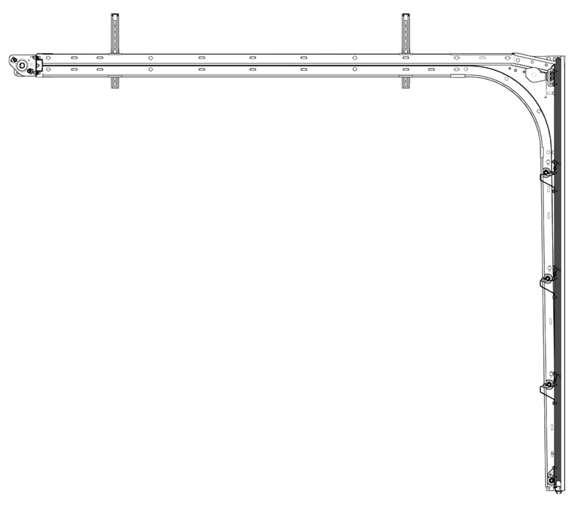

 |  |  |  |  |  |  |  |  |  |  |  |  |  |  |  | W | Lichte Breite [mm]
 |  |  |  |  |  |  |  |  |  |  |  |  |  |  |  | H | Höhe der Bauöffnung [mm]
 |  | 212 |  |  |  |  |  |  |  |  |  |  |  |  |  | D | Führungstiefe [mm]
 |  |  |  |  |  |  |  |  |  |  |  |  |  |  |  | K | Untere Kante der Horizontalführung [mm]
 |  |  |  |  |  |  |  |  |  |  |  | H |  |  |  | F | Freiraum über Sturz [mm]
 |  | Steckdose CEE 7/3 oder CEE 7/5 |  |  |  |  |  |  |  |  |  |  |  |  |  | CEL | Deckenhöhe [mm]
 |  | 230V, 50Hz, Sicherung 6 A (10 A) mit Schutzschalter |  |  |  |  |  |  |  |  |  |  |  |  |  | CPH | Untere Kante des vollständig geöffneten Tors [mm]
 |  |  |  |  |  |  |  |  |  |  |  |  |  |  |  | Y1 | Verankerungspunkt
 |  |  |  |  |  |  |  |  |  | 500 |  |  |  |  |  | Y2 | Verankerungspunkt (W>3000 oder H>2500)
 |  |  |  |  |  |  |  |  |  |  |  |  |  |  |  | X | Antriebslänge [mm]
 |  |  |  |  |  |  |  |  |  |  |  |  |  |  |  | E1 | Verankerungspunkt der Antriebsleiste [mm]
 |  |  |  |  |  |  |  |  |  |  |  |  |  |  |  | E2 | Verankerungspunkt des Antriebes [mm]
 |  |  |  |  |  |  |  |  |  |  |  |  |  |  |  | Z | Die Position der Steckdose ca.250 mm
 |  |  |  |  |  |  |  |  |  |  |  |  |  |  |  | *1 | Durchfahrtshöhe kann bei der Montage der Zubehörteile an die Innenseite des Torflügels reduziert werden (betrifft Handgriff, Versteifungen, etc.)
 |  |  |  |  |  |  |  |  |  |  |  | CPH | CEL = H + 90
 |  |  |  |  |  | H - 87 |  |  | K = H - 47 | H - 415
 |  |  |  |  |  |  |  |  |  |  |  |  |  |  |  | *2 | bei der Verwendung der Toorflügelsperre

 |  |  |  |  |  |  |  |  |  |  |  |  |  |  | H |  | D | K | Tor ohne Motor |  |  | Tor mit Motor
 |  |  |  |  |  |  |  |  |  |  |  |  |  |  | > | <= |  |  | min. CEL | CPH*1 | CPH*1 *2 | min. CEL | CPH*1
 |  |  |  |  |  |  |  |  |  |  |  |  |  |  |  | 2000 | 2695 | H - 47 | H + 90 (H + 125) | H - 75 | H | H + 125 (H + 160) | H
 |  |  |  |  |  |  |  |  |  |  |  |  |  |  | 2001 | 2125 | 2820
 |  |  |  |  |  |  |  |  |  |  |  |  |  |  | 2126 | 2250 | 2945
 |  |  |  |  |  |  |  |  |  |  |  |  |  |  | 2251 | 2375 | 3070
 |  |  |  |  |  |  |  |  |  |  |  |  |  |  | 2376 | 2500 | 3195
 |  |  |  |  |  |  |  |  |  |  |  |  |  |  | 2501 | 2750 | 3445
 |  |  |  |  |  |  |  |  |  |  |  |  |  |  | 2751 | 3000 | 3695

 |  |  |  |  |  |  |  |  |  |  | 150
 |  |  |  |  |  |  |  |  |  |  |  |  |  |  | 0
 |  |  |  |  |  |  |  |  |  |  |  |  |  |  | H |  | X |  |  | E1 |  |  | E2
 |  |  |  |  |  |  |  |  |  |  |  |  |  |  | > | <= | Black | RUN 600 | Cube | Black | RUN 600 | Cube | Black | RUN 600 | Cube
 |  |  |  |  |  |  |  |  |  |  |  |  |  |  |  | 2000 | 3540 | 3100 | 3680 | 1400 |  | 1800 | 3265 | 2950 | 3480
 | Minimale Tragfähigkeit der Decke/maximale Belastung in jedem einzelnen Befestigungspunkt: 100kg |  |  |  |  |  |  |  |  |  |  |  |  |  | 2001 | 2125
 |  |  |  |  |  |  |  |  |  |  |  |  |  |  | 2126 | 2250 |  | 4240 |  |  |  |  |  | 4060
>=90 |  |  |  |  | W |  |  |  | >=90 |  |  |  |  |  | 2251 | 2375
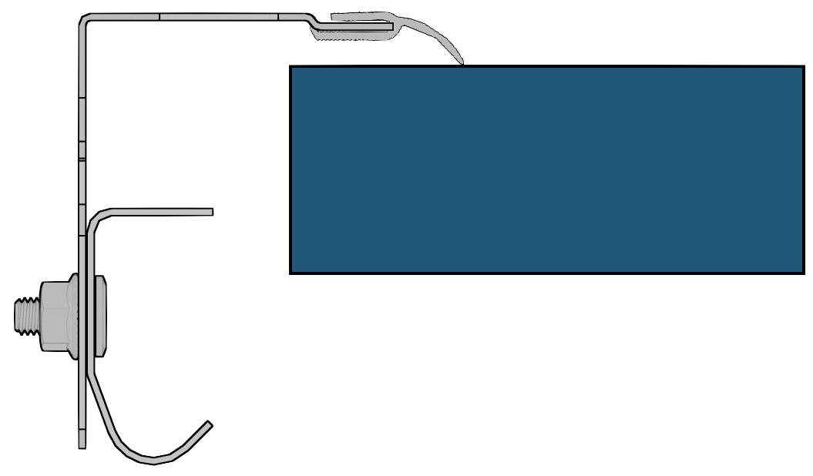
 |  |  |  |  |  |  |  |  |  |  |  |  |  |  | 2376 | 2500 | 4240 |  |  |  |  |  | 3975
 |  |  |  |  |  |  |  |  |  |  |  |  |  |  | 2501 | 2750 |  |  | 4160 |  |  | 2050 |  |  | 3960
 |  |  |  |  |  |  |  |  |  |  | 54 |  |  |  | 2751 | 3000


 |  |  |  |  |  |  |  |  |  |  |  |  |  |  |  |  |  |  |  | http://door-documents.com/en/guardy-installation-drawing-lhr-c | http://door-documents.com/en/guardy-installation-drawing-lhr-c
 |  |  |  |  |  |  |  |  |  |  |  |  |  |  |  |  |  |  |  |  | Guardy LHR-C

 |  |  |  |  |  |  |  |  |  |  |  |  |  |  |  |  |  |  |  |  |  |  |  | Version: | Format:
 |  |  |  |  |  |  |  |  |  |  |  |  |  |  |  |  |  |  |  |  |  | 2341 |  | 2341 | A4

